GRAFICO OAI
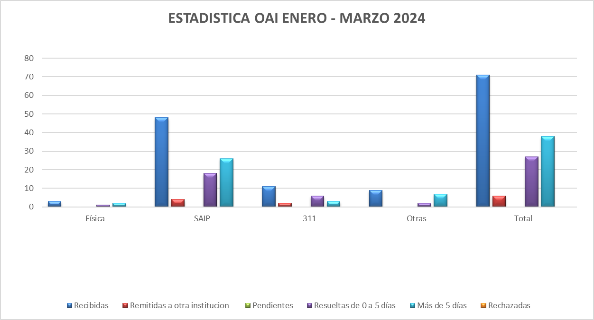

Licdo. Oscar Valdez Guillen
Responsable de Libre Acceso a la Información

Fuente: Oficina de Libre Acceso
Elaborado por: Wendy Heredia
Fecha: 08/04/2024

